상품제안서
스릭슨 디스턴스 12구 골프공 | 상품코드: F30536

 |  |  |  |  |  |  | 02-412-0044 | www.easy1.co.kr
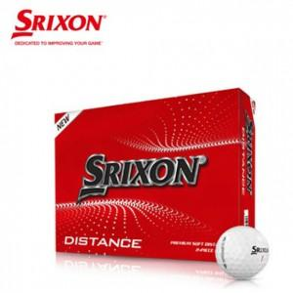

【상세/제작정보】

【인쇄/포장옵션】 | / 포장지포장

【공급단가】 | 수량 | 48~ | 120~ | 240~ | 500~ | 1,200~
*VAT별도 | 단가 | 16,500원 | 16,230원 | 15,840원 | 15,440원 | 15,180원

【상품 URL】 | http://www.easy1.co.kr/src/goods_detail.php?gdno=30536

